請求書記入例（部分払１）
契約金相当額計算書総括表
（2020年3月以前公示用（一部不課税））

契約金相当額（税抜）は、原則として、業務開始から「部分業務」の完了（検査合格）までに発生したと想定される以下の費目が積算対象となります。なお、先行する部分払がある場合は、先行する直近の契約金相当額（税抜）を控除することになります。 １．既に従事が完了した業務従事人月に対する「直接人件費」、「その他原価」及び「一般管理費等」 ２．「直接経費」のうち、以下の費目 ・旅費（航空賃）のうち、既に渡航が完了したもの（契約単価×渡航回数） ・旅費（その他）のうち、部分業務完了時までの日当・宿泊料 ・一般業務費のうち、既に納入と支払が完了したもの ・機材費のうち、既に納入と支払が完了したもの ・再委託費のうち、既に業務と支払が完了したもの ・現地一時隔離関連費（直接人件費相当額の待機費用）のうち、既に渡航が完了したもの 上記費目のみでは、業務の進捗等の実態を表さない場合については、他の費目を含めて契約金相当額を算定することを検討しますので、申し出てください。

調達管理番号：
案件名：

【契約金相当額（税抜）】
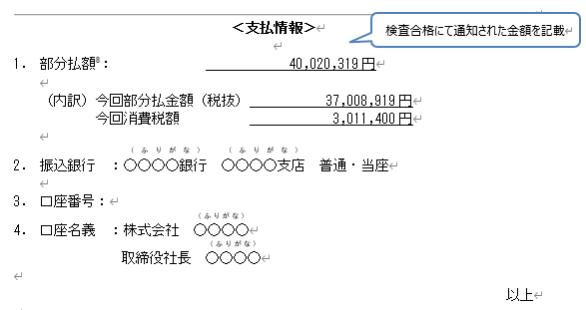
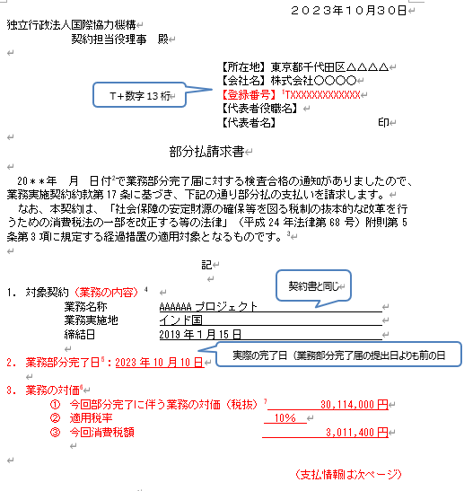
 | 小 計 | 不課税分 | 課税分
１．直接人件費 | 21,337,000 円 | 10,473,000 円 | 10,864,000 円
２．その他原価 | 25,603,000 円 | 12,567,000 円 | 13,036,000 円
３．一般管理費等 | 18,776,000 円 | 9,216,000 円 | 9,560,000 円
４．直接経費 | 8,366,000 円 | 8,366,000 円 | 円
（１）旅費（航空賃） | 2,055,000 円 | 2,055,000 円
（２）旅費（その他） | 6,311,000 円 | 6,311,000 円
（３）一般業務費 | 円 | 円 | 円
（３）機材費 | 円 | 円
（４）再委託費 | 円 | 円 | 円
（５）現地一時隔離関連費 （直接人件費相当額の待機費用） | 円 | 円
（６）●●●● | 円 | 円 | 円

合 計 | 74,082,000 円 | 40,622,000 円 | 33,460,000 円

【部分払金額計算】

 | 定義（計算式） |  |  | 金 額 | （課税業務金額）
契約金相当額（消費税抜き） | （Ａ）契約金相当額（税抜） |  |  | 74,082,000 円 | 33,460,000 円
 | （Ｂ）先行する直近の部分払い時の「契約金相当額（税抜）」 |  |  | 円 | 円
 | （Ｃ）今回部分払の「契約金相当額（税抜）」＝（Ａ）－（Ｂ） |  |  | 74,082,000 円 | 33,460,000 円
部分完了に伴う業務の対価（消費税抜き） | ‘＝（Ｃ）×（９／１０) |  |  |  | 30,114,000 円
部分払金額（消費税抜き） | （Ｄ）＝（Ｃ）×（９／１０－前払金額／契約金額（税抜）） |  |  | 37,008,919 円 | 16,715,510 円

消費税額 | （Ｅ）＝（Ｃ）のうちの「課税分」× （９／１０）×消費税等率（８％ or １０％） |  |  |  | 3,011,400 円

（参考）
契約金額（消費税込み） | 308,480,600 円
契約金額（消費税抜き） | 308,147,000 円
前払金額 | 123,392,240 円

注１）黄色ハイライトを入力して下さい。 注２）消費税は課税業務金額の部分完了に伴う業務の対価の金額に対して算出します。 注３）部分払請求書に記載する業務の対価は課税業務金額の「部分完了に伴う業務の対価及び消費税額」となります。 注４）部分払請求書（支払情報）に記載する部分払額は「部分払金額+消費税額の合計」となります。 注５）「部分払金額計算」の中で、「消費税額」の税率（％）については、当初契約締結時の税率（％）を適用してください。ただし、2019年3月以前に発効した契約について、2019年4月以降に契約金額増額の契約変更を行った場合、消費税増税の「経過措置」により、最終的な消費税額が異なる場合があります。このような場合、必要に応じ、事前に相談してください。
【参考】
調達情報ウェブサイト＞調達ガイドライン、様式＞コンサルタント等契約 関連ガイドライン／個別制度の解説＞コンサルタント等契約における支払の請求について
https://www.jica.go.jp/announce/manual/guideline/consultant/payment.html

請求書記入例（部分払2）
契約金相当額計算書総括表
（2020年3月以前公示用（一部不課税））

契約金相当額（税抜）は、原則として、業務開始から「部分業務」の完了（検査合格）までに発生したと想定される以下の費目が積算対象となります。なお、先行する部分払がある場合は、先行する直近の契約金相当額（税抜）を控除することになります。 １．既に従事が完了した業務従事人月に対する「直接人件費」、「その他原価」及び「一般管理費等」 ２．「直接経費」のうち、以下の費目 ・旅費（航空賃）のうち、既に渡航が完了したもの（契約単価×渡航回数） ・旅費（その他）のうち、部分業務完了時までの日当・宿泊料 ・一般業務費のうち、既に納入と支払が完了したもの ・機材費のうち、既に納入と支払が完了したもの ・再委託費のうち、既に業務と支払が完了したもの ・現地一時隔離関連費（直接人件費相当額の待機費用）のうち、既に渡航が完了したもの 上記費目のみでは、業務の進捗等の実態を表さない場合については、他の費目を含めて契約金相当額を算定することを検討しますので、申し出てください。 |  |  |  |  |  | 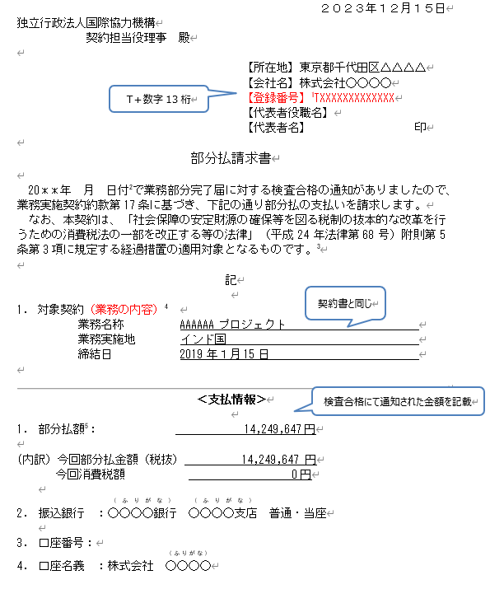

調達管理番号：
案件名：

【契約金相当額（税抜）】

 | 小 計 | 不課税分 | 課税分
１．直接人件費 | 28,701,000 円 | 17,837,000 円 | 10,864,000 円
２．その他原価 | 34,440,000 円 | 21,404,000 円 | 13,036,000 円
３．一般管理費等 | 25,256,000 円 | 15,696,000 円 | 9,560,000 円
４．直接経費 | 14,209,000 円 | 14,209,000 円 | 円
（１）旅費（航空賃） | 2,896,000 円 | 2,896,000 円
（２）旅費（その他） | 11,313,000 円 | 11,313,000 円
（３）一般業務費 | 円 | 円 | 円
（３）機材費 | 円 | 円
（４）再委託費 | 円 | 円 | 円
（５）現地一時隔離関連費 （直接人件費相当額の待機費用） | 円 | 円
（６）●●●● | 円 | 円 | 円

合 計 | 102,606,000 円 | 69,146,000 円 | 33,460,000 円

【部分払金額計算】

 | 定義（計算式） |  |  | 金 額 | （課税業務金額）
契約金相当額（消費税抜き） | （Ａ）契約金相当額（税抜） |  |  | 102,606,000 円 | 33,460,000 円
 | （Ｂ）先行する直近の部分払い時の「契約金相当額（税抜）」 |  |  | 74,082,000 円 | 33,460,000 円
 | （Ｃ）今回部分払の「契約金相当額（税抜）」＝（Ａ）－（Ｂ） |  |  | 28,524,000 円 | 円
部分完了に伴う業務の対価（消費税抜き） | ‘＝（Ｃ）×（９／１０) |  |  |  | 円
部分払金額（消費税抜き） | （Ｄ）＝（Ｃ）×（９／１０－前払金額／契約金額（税抜）） |  |  | 14,249,647 円 | 円

消費税額 | （Ｅ）＝（Ｃ）のうちの「課税分」× （９／１０）×消費税等率（８％ or １０％） |  |  |  | 円

（参考）
契約金額（消費税込み） | 308,480,600 円
契約金額（消費税抜き） | 308,147,000 円
前払金額 | 123,392,240 円

注１）黄色ハイライトを入力して下さい。 注２）消費税は課税業務金額の部分完了に伴う業務の対価の金額に対して算出します。 注３）部分払請求書に記載する業務の対価は課税業務金額の「部分完了に伴う業務の対価及び消費税額」となります。 注４）部分払請求書（支払情報）に記載する部分払額は「部分払金額+消費税額の合計」となります。 注５）「部分払金額計算」の中で、「消費税額」の税率（％）については、当初契約締結時の税率（％）を適用してください。ただし、2019年3月以前に発効した契約について、2019年4月以降に契約金額増額の契約変更を行った場合、消費税増税の「経過措置」により、最終的な消費税額が異なる場合があります。このような場合、必要に応じ、事前に相談してください。
【参考】
調達情報ウェブサイト＞調達ガイドライン、様式＞コンサルタント等契約 関連ガイドライン／個別制度の解説＞コンサルタント等契約における支払の請求について
https://www.jica.go.jp/announce/manual/guideline/consultant/payment.html

請求書記入例（部分払3）
契約金相当額計算書総括表
（2020年3月以前公示用（一部不課税））

契約金相当額（税抜）は、原則として、業務開始から「部分業務」の完了（検査合格）までに発生したと想定される以下の費目が積算対象となります。なお、先行する部分払がある場合は、先行する直近の契約金相当額（税抜）を控除することになります。 １．既に従事が完了した業務従事人月に対する「直接人件費」、「その他原価」及び「一般管理費等」 ２．「直接経費」のうち、以下の費目 ・旅費（航空賃）のうち、既に渡航が完了したもの（契約単価×渡航回数） ・旅費（その他）のうち、部分業務完了時までの日当・宿泊料 ・一般業務費のうち、既に納入と支払が完了したもの ・機材費のうち、既に納入と支払が完了したもの ・再委託費のうち、既に業務と支払が完了したもの ・現地一時隔離関連費（直接人件費相当額の待機費用）のうち、既に渡航が完了したもの 上記費目のみでは、業務の進捗等の実態を表さない場合については、他の費目を含めて契約金相当額を算定することを検討しますので、申し出てください。

調達管理番号：
案件名：

【契約金相当額（税抜）】

 | 小 計 | 不課税分 | 課税分
１．直接人件費 | 39,254,000 円 | 20,524,000 円 | 18,730,000 円
２．その他原価 | 47,104,000 円 | 24,628,000 円 | 22,476,000 円
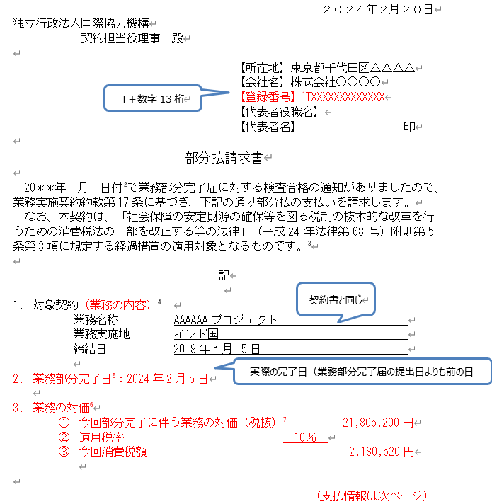
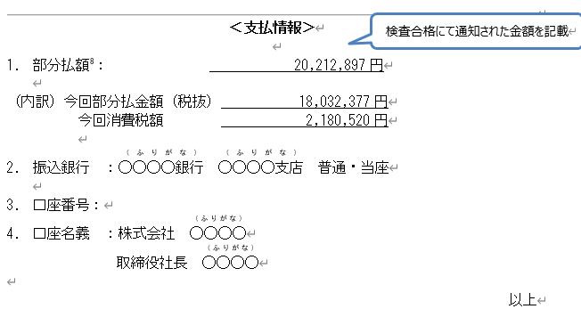
３．一般管理費等 | 34,542,000 円 | 18,060,000 円 | 16,482,000 円
４．直接経費 | 16,620,000 円 | 16,620,000 円 | 円
（１）旅費（航空賃） | 2,896,000 円 | 2,896,000 円
（２）旅費（その他） | 13,724,000 円 | 13,724,000 円
（３）一般業務費 | 円 | 円 | 円
（３）機材費 | 円 | 円
（４）再委託費 | 円 | 円 | 円
（５）現地一時隔離関連費 （直接人件費相当額の待機費用） | 円 | 円
（６）●●●● | 円 | 円 | 円

合 計 | 137,520,000 円 | 79,832,000 円 | 57,688,000 円

【部分払金額計算】

 | 定義（計算式） |  |  | 金 額 | （課税業務金額）
契約金相当額（消費税抜き） | （Ａ）契約金相当額（税抜） |  |  | 137,520,000 円 | 57,688,000 円
 | （Ｂ）先行する直近の部分払い時の「契約金相当額（税抜）」 |  |  | 102,606,000 円 | 33,460,000 円
 | （Ｃ）今回部分払の「契約金相当額（税抜）」＝（Ａ）－（Ｂ） |  |  | 34,914,000 円 | 24,228,000 円
部分完了に伴う業務の対価（消費税抜き） | ‘＝（Ｃ）×（９／１０) |  |  |  | 21,805,200 円
部分払金額（消費税抜き） | （Ｄ）＝（Ｃ）×（９／１０－前払金額／契約金額（税抜）） |  |  | 18,032,377 円 | 12,513,273 円

消費税額 | （Ｅ）＝（Ｃ）のうちの「課税分」× （９／１０）×消費税等率（８％ or １０％） |  |  |  | 2,180,520 円

（参考）
契約金額（消費税込み） | 326,168,400 円
契約金額（消費税抜き） | 321,736,000 円
前払金額 | 123,392,240 円

注１）黄色ハイライトを入力して下さい。 注２）消費税は課税業務金額の部分完了に伴う業務の対価の金額に対して算出します。 注３）部分払請求書に記載する業務の対価は課税業務金額の「部分完了に伴う業務の対価及び消費税額」となります。 注４）部分払請求書（支払情報）に記載する部分払額は「部分払金額+消費税額の合計」となります。 注５）「部分払金額計算」の中で、「消費税額」の税率（％）については、当初契約締結時の税率（％）を適用してください。ただし、2019年3月以前に発効した契約について、2019年4月以降に契約金額増額の契約変更を行った場合、消費税増税の「経過措置」により、最終的な消費税額が異なる場合があります。このような場合、必要に応じ、事前に相談してください。
【参考】
調達情報ウェブサイト＞調達ガイドライン、様式＞コンサルタント等契約 関連ガイドライン／個別制度の解説＞コンサルタント等契約における支払の請求について
https://www.jica.go.jp/announce/manual/guideline/consultant/payment.html

